填写注意事项
1、项目中心模糊查找功能使用仅适用单字查找，输入关键单字按回车键-点击下拉键-按上下键+回车键选择相应项目中心
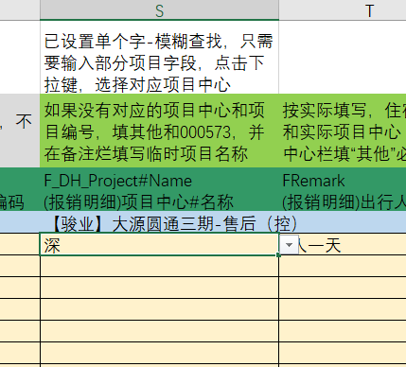
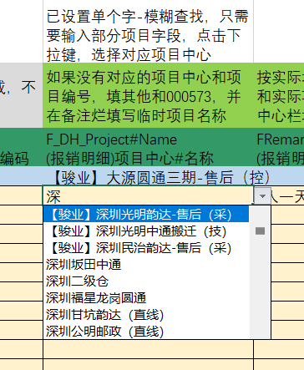
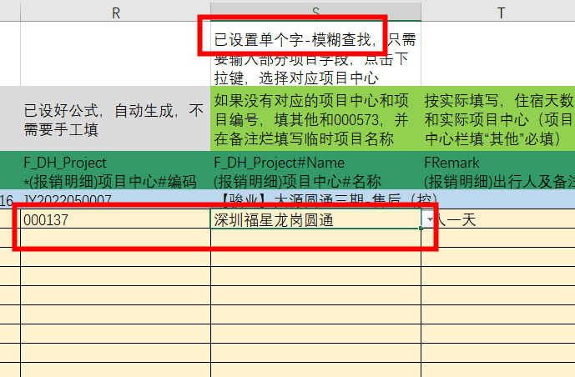

2、研发费用与差旅费分开提交2张单据，研发费用在单据表；若无相应项目中心，则填写“其他”；则在出行人及备注填写实际项目名称/临时用项目名称；凡填其他项目，备注栏必填实际项目名称
3、行程信息以单个项目为准填写，根据实际单个项目填写时间和地点，时间间隔涉及到多个项目，可以同一时间段重复。连续时间涉及多个项目，或按项目个数均分或者实际发生额按单个项目填写多条信息。
4、多个临时项目均分同一费用，需按单个项目填写，例如：滴滴发票共1200，有10个项目平均分，则需要填写10条费用明细；
5、请报销人注意，避免重复提交电子发票，金蝶系统有自动查重功能，发票金额会自动去除重复发票金额，导致报销金额大于发票金额，产生差异；需要手工查找重复发票，会延迟报销收款时间；
6、出租车卷式发票和ETC针式打印票如果打印不清楚，用铅笔在打印金额旁重新写一遍，避免核对金额不符。
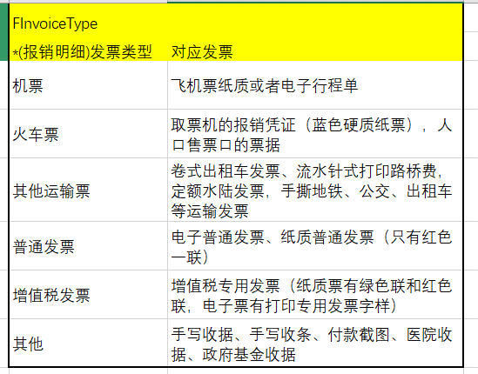
7、取消“员工报销单模板”密码保护，请勿改动相关公式
8、增加 发票对应 填写摘要
9、增加费用种类

